預金口座振替依頼の～
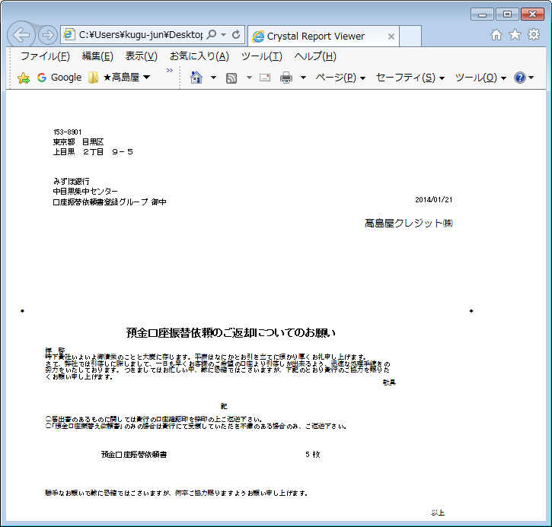
【帳票レイアウト】

取扱銀行窓口
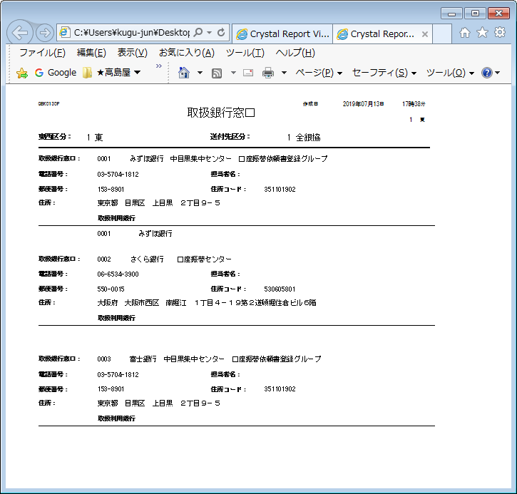
【帳票レイアウト】

取扱銀行窓口ラベル
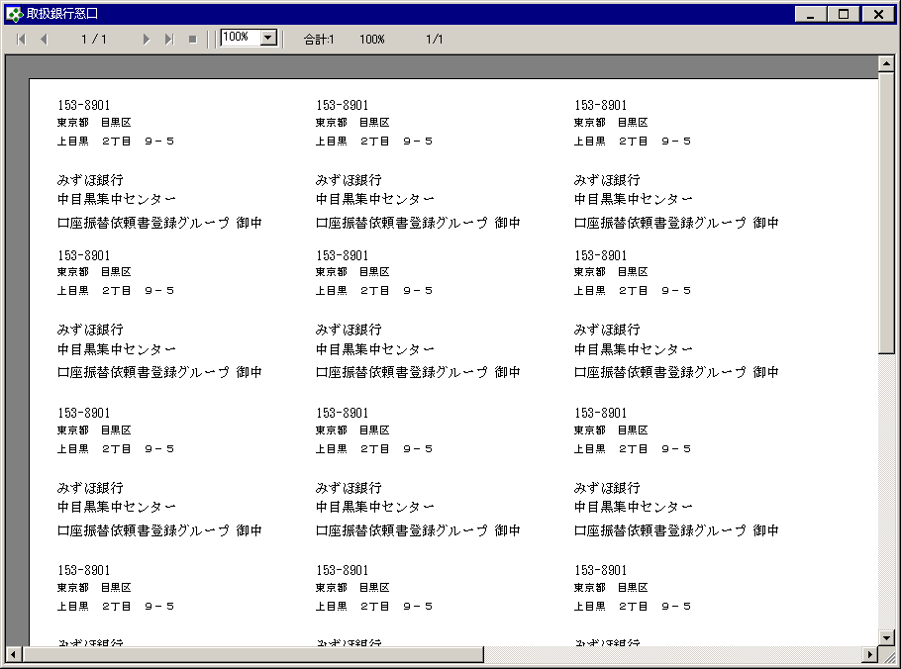
【帳票レイアウト】

口座情報
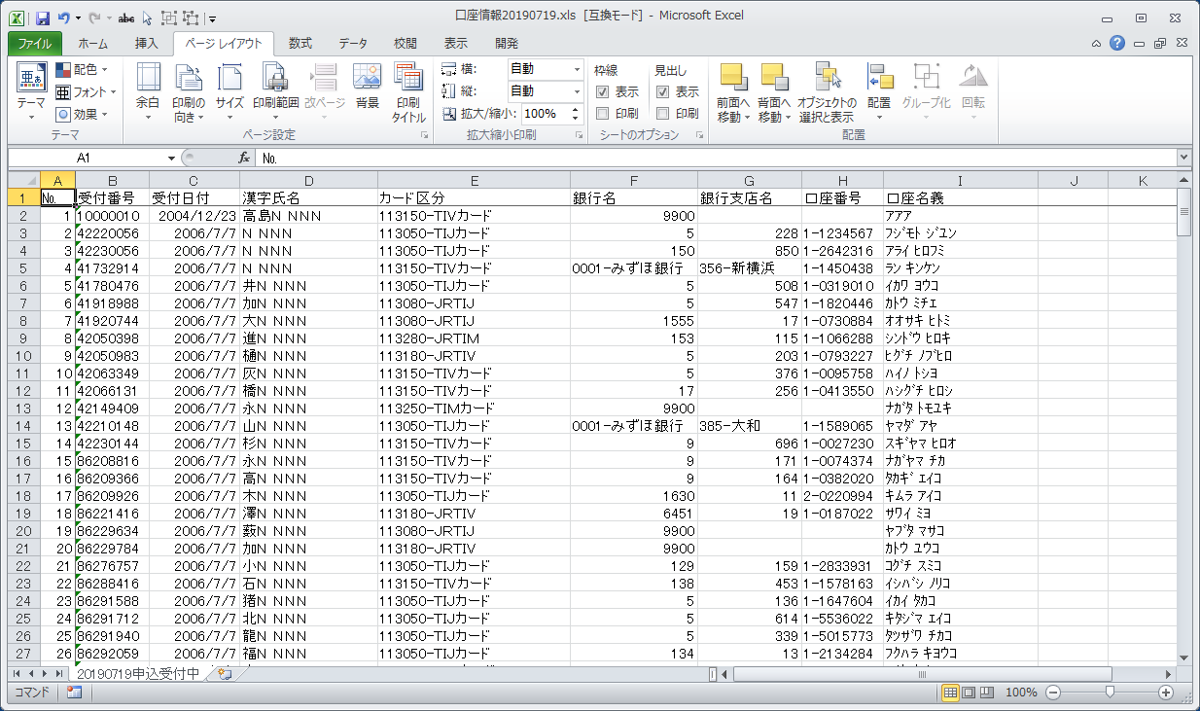
【帳票レイアウト】

